Sheet1
FORM TINDAKAN PERBAIKAN
MASALAH | TINDAKAN PERBAIKAN
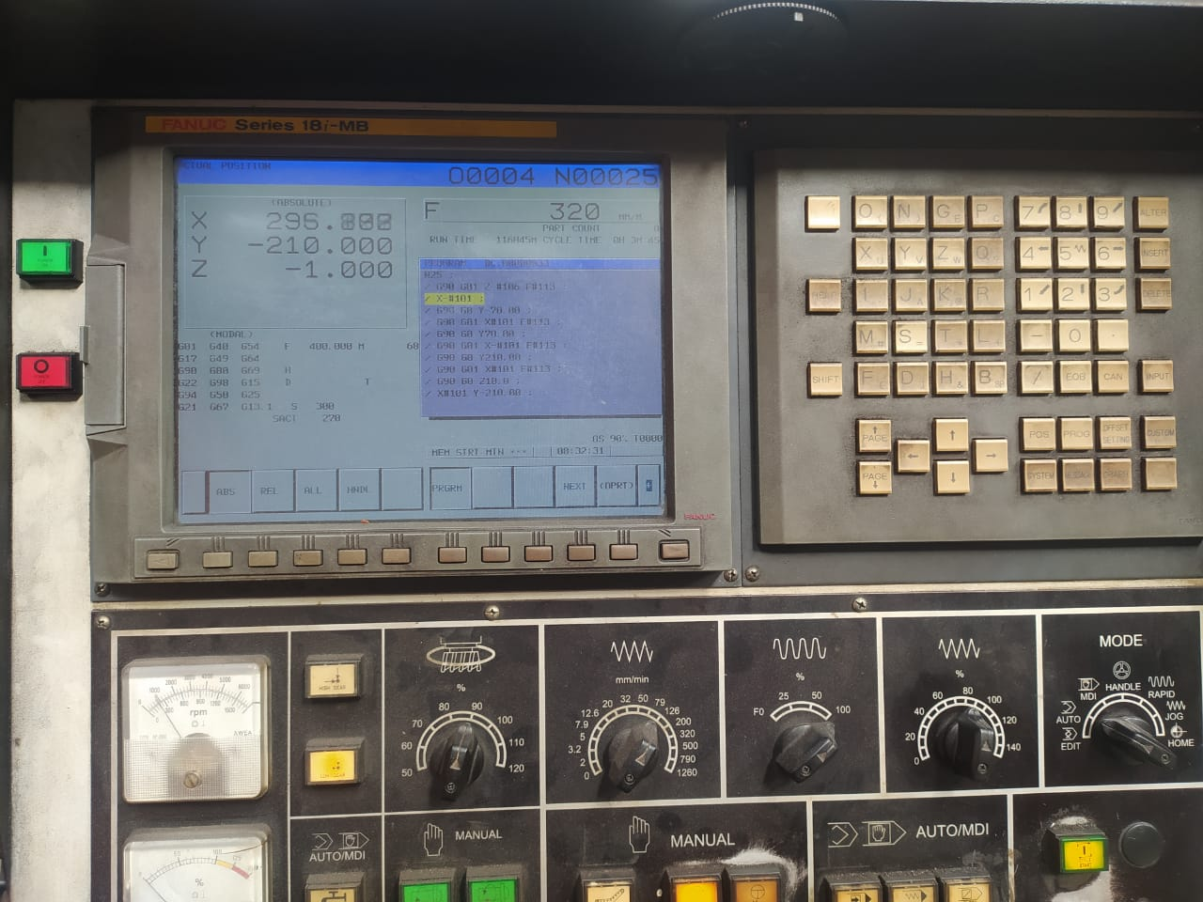
MESIN ALARM ( 500 OVER TRAVEL +Z )

2

1

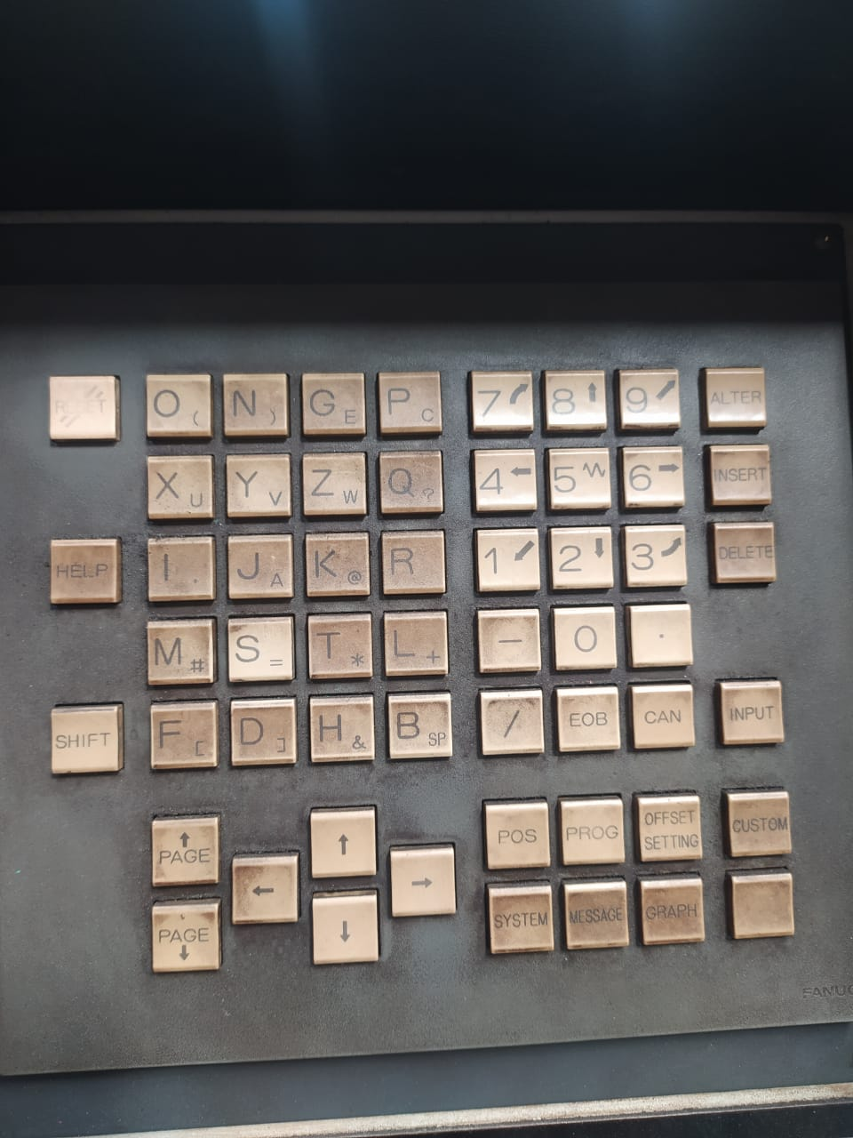
3

4

 | Matikan mesin dengan menekan tombol power
 | warna MERAH (1), setelah mesin mati, kemudian
 | tekan tombol power warna HIJAU (2) sambil
 | menekan tombol "P" (3) dan "CAN" (4) secara
 | bersamaan sampai mesin hidup kembali.

